RONDE 1
Critérium FNSMR par EQUIPE 2026 (29, 30/08/2026 - Sauveterre de Rouergue)

DOUBLE R1 (DGmétrix) | SIMPLE R1 (DGmétrix)
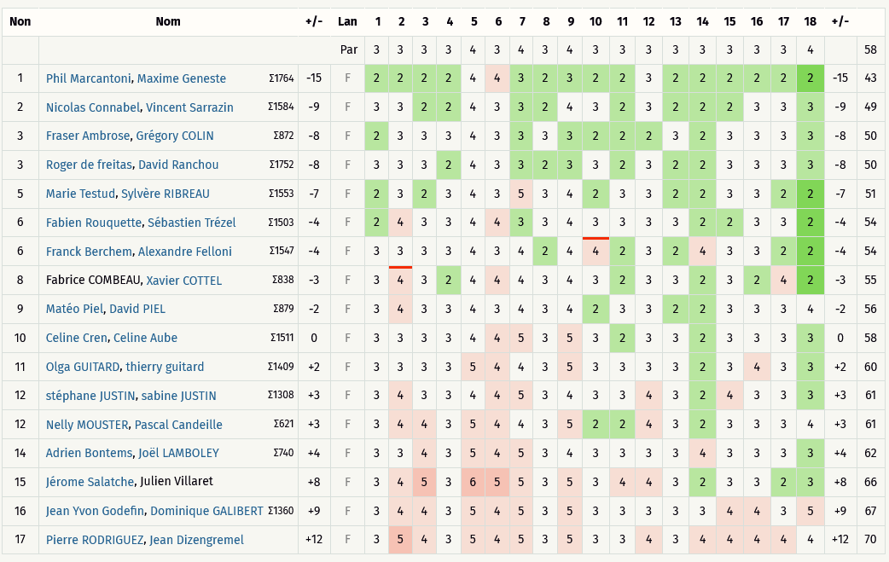
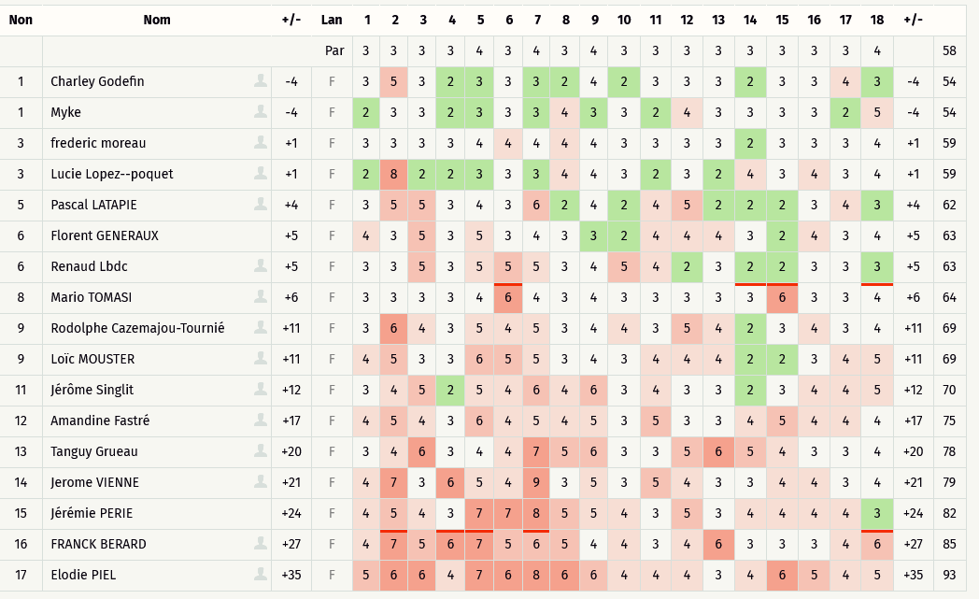

Sur Dgmétrix, le PAR des trous 8 et 18 sont inversés (8=PAR 4 / 18 = PAR 3

RONDE 2
Critérium FNSMR par EQUIPE 2026 (29, 30/08/2026 - Sauveterre de Rouergue)

DOUBLE R2 (DGmétrix) |  | SIMPLE R2 (DGmétrix)
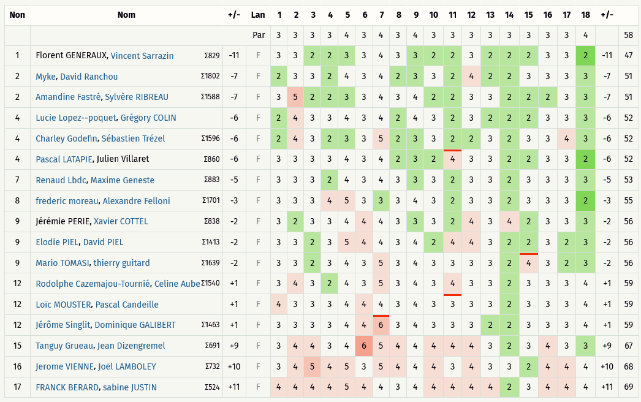
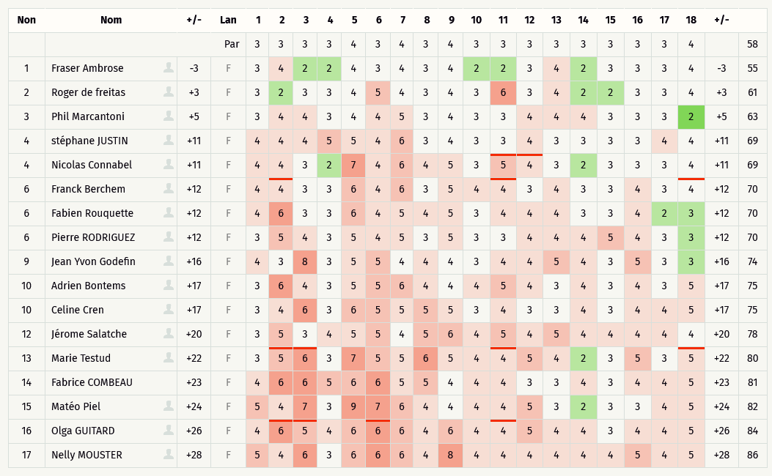

 | Sur Dgmétrix, le PAR des trous 8 et 18 sont inversés (8=PAR 4 / 18 = PAR 3

RONDE 3
Critérium FNSMR par EQUIPE 2026 (29, 30/08/2026 - Sauveterre de Rouergue)

DOUBLE R3 (DGmétrix) | SIMPLE R3 (DGmétrix)
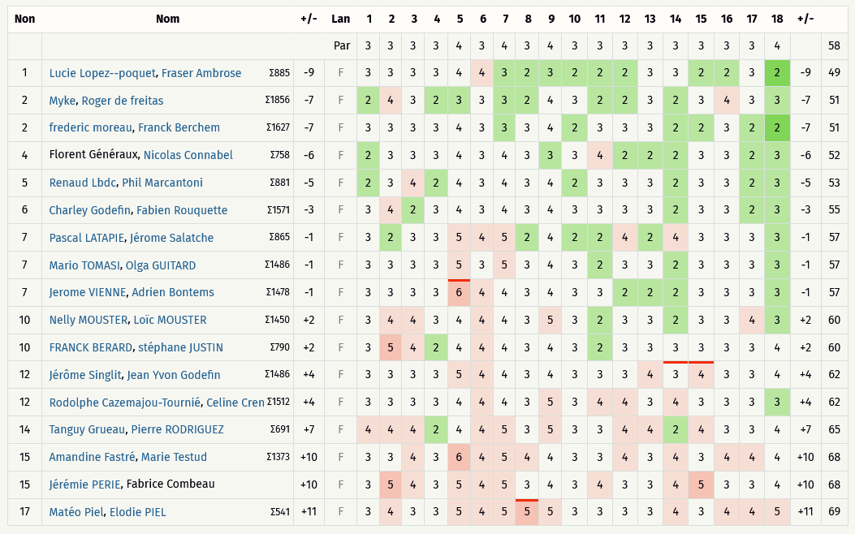
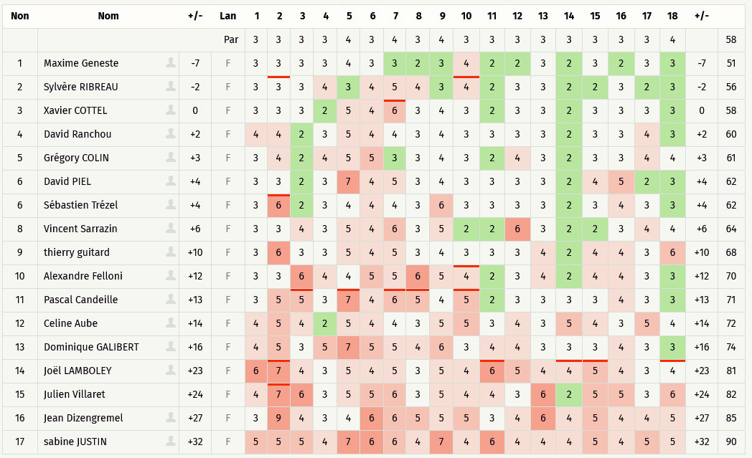

Sur Dgmétrix, le PAR des trous 8 et 18 sont inversés (8=PAR 4 / 18 = PAR 3

